基装材料厂家资料介绍（内部）
室内基础装饰工程材料明细表
序号 | 材料名称 | 品 牌 | 材料说明 | 规格等级 | 材料图片 | 使用区域 | 备注
1 | 轻钢龙骨 | 肯努森 | 杜伊斯堡是德国的钢铁重镇，当穿梭在被百年时光洗礼过后的城市，不时会觉得钢铁给这座城市带来的不朽；然而低头俯视锈迹斑驳的锈色时感到的是悲凉… 公司总裁站在蒂森克虏伯钢铁工厂当机做出决定，针对公司的高端轻钢龙骨做到防锈处理，抛弃传统的镀锌防锈，做到在传统镀锌的表面再增加一层防锈涂层； 我们会道盾“诚信，"品质””专注”“创新〞的发展理念，来引领着行业的发展，希望通过我们不断的努力创造出永不腐朽的钢铁森林。 这就是肯努森的由来。 肯努森轻钢龙骨具有耐腐蚀、设计多元化、隔热降噪、施工方便等优秀特点，包括2D吊顶龙骨、ZX造型龙骨两种系列龙骨，为客户带来更多的家装选择。 zD吊顶龙骨 zX造型龙骨 全套设备采用高速自动生产线设备，承载龙骨采用小卡口塑型，采用镀锌＋涂层钢 带为 原料，超强的耐腐蚀性能，提供高端定制生产 采用半自动生产设备，采用连縷冷轧热镇锌钢带为原料和涂层钢带，提供高端定制 生产：Zx龙骨包含：造型龙骨、下龙骨、L龙骨、CH龙骨、E型龙骨 | 吊顶卡式主龙骨（50）20*37*0.8*3000 吊顶收边龙骨（50） 20*20*30*0.5*3000 吊顶卡式副龙骨（50） 50*19*0.5*3000 F型边龙骨（50） 30*50*50*0.5*3000 L型边龙骨（50） 30*30*0.5*3000 |  | 天棚吊顶
2 | 石膏板 | 可耐福Knauf | 1.可耐福创建于1932年，总部位于德国依普霍芬，是世界领先的建筑系统与绿色建材的制造商。 目前，可耐福全球销售网络遍布86个国家和地区，拥有超过12个子品牌、220个生产基地、逾30,000名员工。在中国仍保持着以石膏产品为核心业务，多种建筑材料及配套系统共同发展的格局，为建筑提供涉及建筑外墙、内墙、吊顶、地面等全系统解决方案。 2.具有卓越的甲醛分解作用 3.对TVOC和氨气也具有一定的分解作用 4.减少空气中的异味和有害物质 5.可耐福醛净标准纸面石膏板为粉红色面纸，表面可以满批处理或直接涂刷底漆、粘贴墙纸墙布作为终饰表面均可获得理想的效果。添加了更多的无碱纤维，提高板的强度，完全符合GB/T 9775-2008标准。采用欧洲独特配方，可有效分解甲醛，去除空气中的甲醛含量 | 可耐福Cleaneo C 醛净石膏板 1200mm×2400mm×9.5mm |  | 天棚吊顶 | 特点及使用部位： ■ 适用于一般需求的场所 ■ 可用于隔墙、吊顶、贴面墙等轻质墙体系统 ■ 可有效分解甲醛，去除空气中的甲醛含量
3 | 耐潮纸面石膏板 | 可耐福Knauf | 1.可耐福创建于1932年，总部位于德国依普霍芬，是世界领先的建筑系统与绿色建材的制造商。 目前，可耐福全球销售网络遍布86个国家和地区，拥有超过12个子品牌、220个生产基地、逾30,000名员工。在中国仍保持着以石膏产品为核心业务，多种建筑材料及配套系统共同发展的格局，为建筑提供涉及建筑外墙、内墙、吊顶、地面等全系统解决方案。 2.可耐福耐潮板是专为普通潮湿环境而开发生产的防潮类轻质板材 耐水性能介于标准板和耐水板间的欧标H3类纸面石膏板 板芯内加入的高效有机疏水剂，经过有机防水材料特殊处理的护面纸，较好地改善了纸面石膏板的抗水性和憎水效果 | 耐潮纸面石膏板 1200mm×2400mm×9.5mm |  | 天棚吊顶 | 特点及使用部位： ■ 适用于卫生间、厨房、地下室、潮湿厂房等隔墙和吊顶 ■ 偶尔临水或短时间浸泡场所 ■ 临时暴露墙或吊顶应用 外墙系统的内侧板材 井道墙内侧（井道一侧）板
4 | OSB板 | 克诺斯邦（俄罗斯） | 克诺斯邦品牌故事：1897年，诞生过音乐神童莫扎特的奥地利古城Salzburg城郊的Lungoetz小镇上，年轻的卡恩先生继承了父亲传下来的木工手艺，并凭着自己天赋的艺术悟性不断改进工艺，使原本笨拙的木器平添了几分如音乐般的韵律与华丽。卡恩的名声很快在当地传开。1897年，Salzburg大公为幼子举办婚礼，特向卡恩定制婚后所需的木制品，并让他负责日后城堡中所有木制品的供应。为此，卡恩决定创立自己的木材加工工厂。Krono（柯诺）集团由此成立！ 产品介绍：OSB Superfinish(OSB标准板)是目前的常规板。OSB Superfinish 是当今最先进的定向刨花板。为满足当下生态环境对有机材料的需求, OSB Superfinish应运而生。由于选择了合适的木片和无醛胶，OSB Superfinish不仅只限于满足高标准的环保建筑要求。 使用的胶是无醛胶, 所以甲醛含量仅限于木材本身的含量（<0.03ppm)。 规格标准：欧标 EN 300-OSB4， EN 13501-1: D-s1,d0级 甲醛含量等级：E1(EN 120) 产品特性：使用容易固定的常规紧固件(螺丝、钉子、订书钉) - 易加工 - 性价比高 - 卓越的加工性能 - 极其耐久和抵抗外部损坏 - 良好的承载能力 - 材料高效利用 - 高稳定性 - 增强耐潮性能 | E0级 1200mm×2400mm×5-15mm | 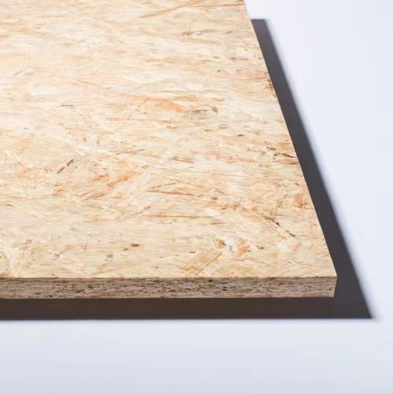 | 天棚造型
5 | OSB板 | 兔宝宝 加拿大（原装进口） | 1、2013年4月17日双方正式开始在木材加工技术领域的合作。以加拿大原产地优质颤杨为原料，将原木进行刨片，通过专用设备经干燥、施胶、定向铺装热压成型等工艺制成的一种新型工程板材。 产品特性： ①异氰酸脂木材专用胶粘剂不含甲醛。 ②高温、压力热压过程中原材料内部先期释放甲醛。 ③精选生长周期80-120年的加拿大原生颤杨；刨切成4.5CM厚，四层原木片纵横交错铺装，表层和芯层规律配比，三层定向铺排；表里如一。 ④精准数据操作，采用德国格林策巴赫 12 英尺宽连续压机生产线精制而成，板材通体密闭，均匀统一，无外观缺陷，无尺寸偏差；纹理自然美观，满足设计师个性需求。 | ENF级 1220mm×2440mm×9-15mm |  | 天棚造型、基层造型
6 | 丝杆 | 浙江产 | 1.丝杆镀锌工艺，可以有效的防止生锈 2.全牙丝杆，可以自由的调整螺母的位置，可以自由的调整被吊物体的高度 | 镀锌全牙丝杆Φ8 |  | 天棚造型
7 | 石膏板螺丝 | 春雨 | 1.钢制经表面镀锌钝化，可以有效的防止生锈 2.安全牢固，不断折、不变形 3.连接方便、快捷，操作简单 | 3.5*25 3.5*35 |  | 天棚吊顶
8 | 乳胶漆 | PPG大师漆（美国） | 1.PPG公司始建于1883年, 总部位于美国匹兹堡市，是全球性油漆、涂料、化学品、光学产品、特种材料的供应商。PPG目前在全球70多个国家设有140多个生产基地及附属机构。PPG是福布斯世界500强，财富杂志美国200强， 2019年公司全球销售额达到151.4亿美金。 2.大师芬美内墙底漆具有优良的耐碱性、更高遮盖力。 | 白色：18L | 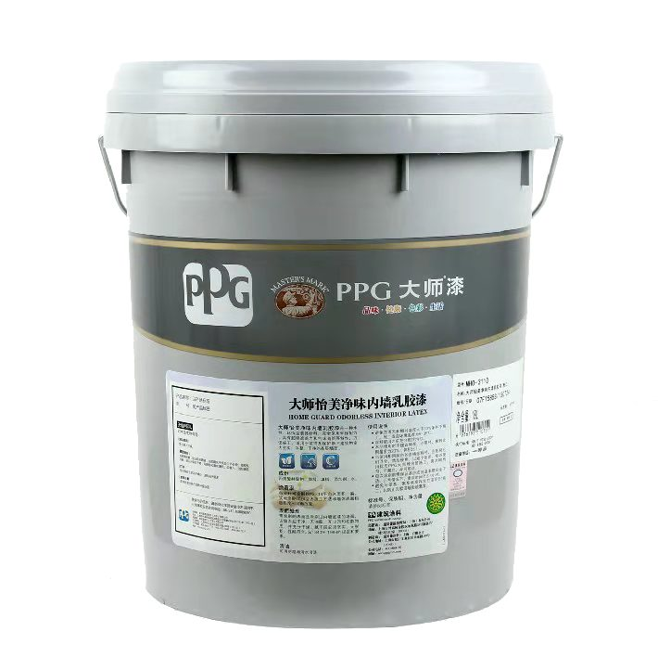 | 吊顶墙面 | 1.避免在雨天和相对湿度大于80%条件下施工。施工适宜环境温度为5-35℃ 涂料使用之前充分搅拌均匀 2.每次涂刷前需保证基层或前道漆膜完全干透 3.避免与硝基、聚酯类等高挥发性漆同时施工，以防止乳胶漆墙面被薰黄
9 | 墙底漆 | PPG大师漆（美国） | 1.PPG公司始建于1883年, 总部位于美国匹兹堡市，是全球性油漆、涂料、化学品、光学产品、特种材料的供应商。PPG目前在全球70多个国家设有140多个生产基地及附属机构。PPG是福布斯世界500强，财富杂志美国200强， 2019年公司全球销售额达到151.4亿美金。 2.大师芬美内墙底漆具有优良的耐碱性、更高遮盖力。 | 白色：18L |  | 吊顶墙面 | 1.避免在雨天和相对湿度大于80%条件下施工。施工适宜环境温度为5-35℃ 涂料使用之前充分搅拌均匀 2.每次涂刷前需保证基层或前道漆膜完全干透 3.避免与硝基、聚酯类等高挥发性漆同时施工，以防止乳胶漆墙面被薰黄
10 | 防水涂料 | 圣戈班伟伯（法国） | 1.1900年 Weber et Broutin于20世纪初在法国成立。George Weber及Jean-Baptiste Broutin先生在巴黎建立了生产石膏及石灰基的外墙饰面砂浆的工厂。世界500百强，全球工艺百强，在世界各地拥有工厂。2016年 圣戈班在中国武汉设立生产基地。 2.良好的抗渗性能，高粘结强度 3.环保无公害 | 20KG/桶 |  | 厨房，卫生间，阳台防水
11 | 底层找平腻子 | 圣戈班杰科（法国品牌） | 1、一道做厚省工省时，一次找平3~10mm 2、适用于砖、混凝土、砌块、水泥墙面以及翻新墙面不平整处找平 3、墙面旧腻子必须铲除到见基层，后用加固剂处理，混凝土表面需采用加固剂处理 4、施工温度:5~35℃，相对湿度40%~85%，基层表面清洁干燥，施工容器没有残渣 5、与水调和即可，水与粉比例约为1:2，高温、低湿季节需要多加水，调和完后请在60分钟内用完 6、参考用量:1mm厚1平方米用量约为1.25kg | 20KG/袋 | 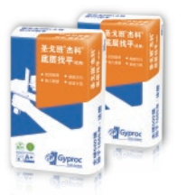 | 墙面
12 | 满批腻子 | 圣戈班杰科（法国品牌） | 1、易批刮，易打磨，省工省力 2、适用于石膏板表面的精细找平以及与建筑物内墙和顶面的精细找平,与圣戈班杰科底层找平配套使用 3、每道批抹厚度为0.5mm~1.5mm，均匀平整。腻子层完全干燥后可进行打磨和涂料施工 4、施工温度:5~35℃，相对湿度40%~85% 5、与水调和即可，水与粉比例约为1:2.5，高温、低湿季节需要多加水 6、参考用量:20kg本产品理论上可用于18~20平方米面层满批(1mm厚) 7、不能与其他产品混用 | 20KG/袋 | 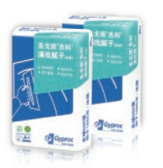 | 吊顶、墙面
13 | 高强防水平腻子 | 圣戈班杰科（法国品牌） | 1、易批刮，易打磨，省工省力 2、适用于室内墙面和顶面涂料涂刷前的精细找平，尤其适用于潮湿环境或粘结强度要求较高的墙面和顶面的精细找平 3、每道批抹厚度为0.5mm~1.5mm，均匀平整。腻子层完全干燥后可进行打磨和饰面施工 4、施工温度:5~35℃，相对湿度40%~85% 5、与水调和即可，水与粉比例约为1:2.5，高温、低湿季节需要多加水，调和完后请在240分钟内用完 6、参考用量:基层平整的情况下约为1.2~1.8kg/m 7、不能与其他产品混用 | 20KG/袋 | 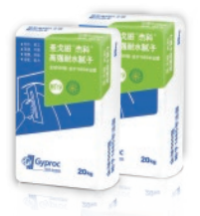 | 吊顶、墙面
14 | 嵌缝石膏 | 西卡（瑞士） | 1、西卡中国总部位于苏州，提供从屋面到地面的完整的建筑材料产品，包括先进的混凝土外加剂、屋面和防水卷材、地坪材料、密封胶、砂浆和灌浆。西卡工业解决方案使车辆重量更轻，从而降低油耗，提高生产效率，并增强安全性和舒适性。凭借强大的技术支持，西卡为客户提供完整的解决方案。西卡在持续快速发展的同时也致力于人才的全方位培养和储备，完整的人才发展体系，以培训生项目为基础，通过领导力，销售能力以及技术开发能力三支柱，层层递进，在保障员工自身发展的同时为公司的飞速发展提供源源不断的专业人才。 西卡作为一个有着超过100年历史的成功的特殊化学品制造商，以“更多价值，更少影响”为核心的可持续发展战略是业务运营和企业文化的核心要素。勇于创新，敢于坚持，乐于合作是西卡人对客户，对社会不变的承诺！ 应用范围：_x005f_x005f_x005f_x005f_x005f_x005f_x005f_x005f_x005f_x005f_x005f_x005f_x005f_x005f_x005f_x005f_x005f_x005f_x005f_x005f_x005f_x005f_x005f_x005f_x005f_x005f_x005f_x005f_x005f_x005f_x005f 石膏板接缝处理、墙体裂缝处理、阴阳角处理以及局部修补找平 功能特点： 绿色环保 收缩小，不开裂 粘结强度高 | 20KG/袋 | 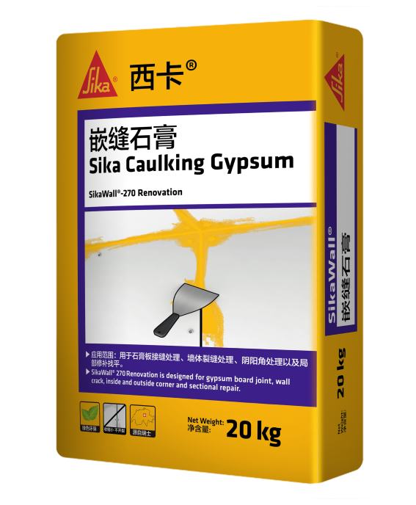 | 墙面
15 | 粉刷石膏 | 西卡（瑞士） | 1、西卡中国总部位于苏州，提供从屋面到地面的完整的建筑材料产品，包括先进的混凝土外加剂、屋面和防水卷材、地坪材料、密封胶、砂浆和灌浆。西卡工业解决方案使车辆重量更轻，从而降低油耗，提高生产效率，并增强安全性和舒适性。凭借强大的技术支持，西卡为客户提供完整的解决方案。西卡在持续快速发展的同时也致力于人才的全方位培养和储备，完整的人才发展体系，以培训生项目为基础，通过领导力，销售能力以及技术开发能力三支柱，层层递进，在保障员工自身发展的同时为公司的飞速发展提供源源不断的专业人才。 西卡作为一个有着超过100年历史的成功的特殊化学品制造商，以“更多价值，更少影响”为核心的可持续发展战略是业务运营和企业文化的核心要素。勇于创新，敢于坚持，乐于合作是西卡人对客户，对社会不变的承诺！ 应用范围：_x005f_x005f_x005f_x005f_x005f_x005f_x005f_x005f_x005f_x005f_x005f_x005f_x005f_x005f_x005f_x005f_x005f_x005f_x005f_x005f_x005f_x005f_x005f_x005f_x005f_x005f_x005f_x005f_x005f_x005f_x005f_x000b_室内非潮湿区域的墙面及顶棚的找平处理，有效缩短施工周期 功能特点： 快干高效 坚固耐久 粘结力强 | 20KG/袋 | 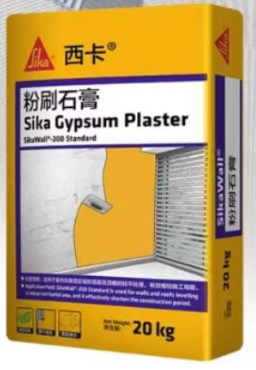 | 墙面找平
16 | 面层找平腻子 | 西卡（瑞士） | 1、西卡中国总部位于苏州，提供从屋面到地面的完整的建筑材料产品，包括先进的混凝土外加剂、屋面和防水卷材、地坪材料、密封胶、砂浆和灌浆。西卡工业解决方案使车辆重量更轻，从而降低油耗，提高生产效率，并增强安全性和舒适性。凭借强大的技术支持，西卡为客户提供完整的解决方案。西卡在持续快速发展的同时也致力于人才的全方位培养和储备，完整的人才发展体系，以培训生项目为基础，通过领导力，销售能力以及技术开发能力三支柱，层层递进，在保障员工自身发展的同时为公司的飞速发展提供源源不断的专业人才。 西卡作为一个有着超过100年历史的成功的特殊化学品制造商，以“更多价值，更少影响”为核心的可持续发展战略是业务运营和企业文化的核心要素。勇于创新，敢于坚持，乐于合作是西卡人对客户，对社会不变的承诺！ 应用范围：_x005f_x005f_x005f_x005f_x005f_x005f_x005f_x005f_x005f_x005f_x005f_x005f_x005f_x005f_x005f_x005f_x005f_x005f_x005f_x005f_x005f_x005f_x005f_x005f_x005f_x005f_x005f_x005f_x005f_x005f_x005f_x000b_室内非潮湿区域的墙面及顶棚的找平处理，有效缩短施工周期 功能特点：快干高效 坚固耐久 粘结力强 | 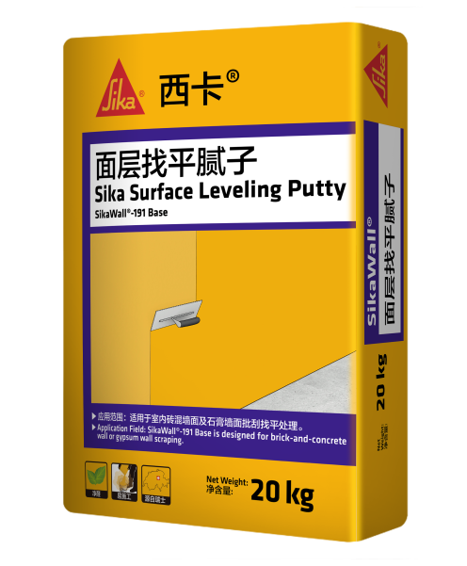 20KG/袋 |  | 吊顶墙面
17 | 电线 | 鸽牌 | 1.重庆鸽牌电线电缆有限公司，60 多年来专注于电线电缆、铜型材、高压电瓷、塑胶管业的研发，致力于为国际国内航天航空、轨道交通、发电机组、输配电工程配套及家装系列提供安全、节能、环保的产品设计和生产制造。公司现为中国西部最大的家装电线、特种电缆、电工用铜型材产品加工制造基地。 2.目前，公司已占据重庆家装电线市场份额的绝对领导地位，产销量位居全国三甲，产品畅销西南地区及全国，并逐步向亚、欧、美等诸多国家和地区延伸，为三峡电站、西昌卫星发射中心、重庆江北国际机场、重庆国际会展中心、重庆轨道交通等国家及重庆市重点工程采用。 3.采用带测偏仪的三层共挤交联挤出生产线进行生产，内处屏蔽料和绝缘料选用合格供应商提供的、经检验合格，并存放于交货间的原材料。生产过程控制按相应的工艺规程进行。 | 型号：60227 IEC 01(BV) 规格：1*1.5 1*2.5 1*4 1*6 1*1.5(B) 型号：BVR 规格：1*2.5 1*4 1*6 | 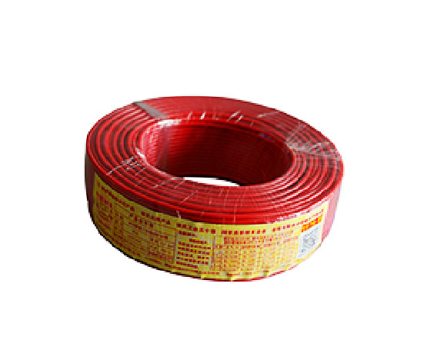
18 | 电线 | 普睿司曼（意大利） | 1.意大利普睿司曼集团始于1879年，是全球通信和能源电缆行业的领导者。在51个国家拥有112家工厂和26个研发中心，年销售额大约110亿欧元。普睿司曼集团旗下拥有Prysmian和Draka两大世界知名品牌,总部位于意大利米兰，是米兰交易所上市企业。 2.采用巴西进口的绝缘材料，来自植物提取物，代表了当今最领先的科技，是目前行业内最安全的电线； 3. 环保：玉米、甘蔗和甜菜的提取物，不对环境造成再次污染； 4.通过欧盟ROHS环保指令； 5. 安全：无烟、无卤，不释放有害气体，无任何重金属和有害物质； 6. C 级阻燃:工作温度提高20%（85℃），短路温度250℃； 7. 双层共挤：其中内层为本色料，绝缘效果更好，减少颜料分子对铜导体的侵蚀及介电损耗，通常是高端产品才会使用的工艺。 | 线芯结构； 1.5平方30*0.25mm 2.5平方50*0.25mm 4平方56*0.3mm 6平方84*0.3mm
19 | 排水管 | 索邦（德国） | 1.索邦品牌1924年诞生于德国的慕尼黑，是一家专业生产工业管道和家用开关的大型跨国集团，2008年开始进入中国市场。2015年，索邦管道凭借过硬的产品质量，荣获了国家质量总局颁发的全国“质量标杆企业”荣誉称号，集团还先后获得中国管业十大品牌、全国质量与服务诚信优秀企业等各种荣誉50余项，拥有各项专利技术1百多个。 2.生产设备采用德国挤出生产线，主辅材料采用进口高品质原料。 3.每一根U-PVC管都具有内壁光滑，摩阻系数低的特点。在使用过程中，排水流量大，同时污垢不易附着。 4.水管具有优越的物理性能，产品表面经过索邦独有防晒工艺处理，大大加强了产品的曝光性。即便是长期在阳光下直射使用，也不影响产品品质。产品的抗震抗压性能好，十分坚固耐用。 | PVC下水管 |  | 下水道
20 | 给水管 | 深亘（原装进口德国） | Karl- Schöngen塑料管道系统是一家生产和销售用于电缆保护和露天建筑的下水管道以及PPR给水管道系统及其相关配件的跨国公司。 公司的两大生产基地位于下萨克森州和萨尔茨吉特，目前拥有120名技术人员，为全球的用户在能源供应、电信、水处理及建筑领域提供方案。 自1956年由Karl-Schöngen先生成立的以来,公司已经经历了三个阶段的发展与变化。德国深亘的PP-R管道特点Die Produkteigenschaften der PPR Rohre 1、管道原装进口产品，德国工艺，产品品质高端。 2、管道采用食品级北欧化工原料，绿色卫生。安全可靠，符合德国标准。 3、管道热稳定性、抗冲击性、环境兼容性高。 4、管道耐腐蚀、耐磨损、耐高温耐压性能卓越，维卡耐热温度131.3C 5、管道运行性能稳定，使用寿命长，使用50年以上， 6、管道内壁光滑、不结垢、流体阻力小。 7、管道热熔时，无色无味，不产生刺激性气味。 8、管道采用热熔连接方式，不渗漏，安全可靠。 9、管道铜管件采用欧洲标准环保铜，无镍铬。 10、管道壁厚加厚处理，承压性能强。 | 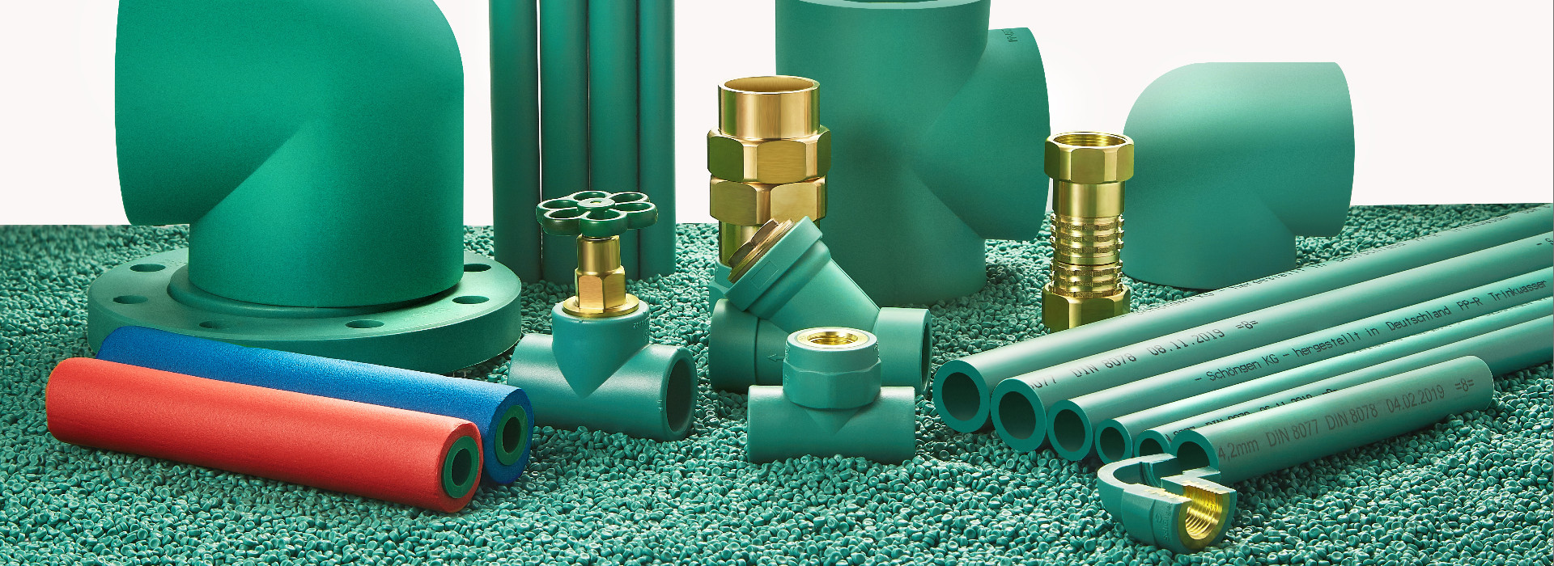 PP-R给水管 |  | 给水管

